画面
機能設計書 |  | システム名 | プロジェクト名 | 登録日付 |  |  | 更新日付
 |  | Biz-X POTTS
画面レイアウト |  | サブシステム名 | 機能名名 | 登録担当者 |  |  | 更新担当者
 |  | 棚卸 | 実棚明細入力

 | 画面レイアウト

 |  |  |  |  |  |  |  | 入力/修正
 |  |  |  |  |  |  |  | 入力の場合
 |  |  |  |  |  |  |  | 編集可能
 |  |  |  |  |  |  |  | 修正の場合
 |  |  |  |  |  |  |  | 編集不可

 |  |  |  |  |  | 入力の場合
 |  |  |  |  |  | 「登録」を表示する

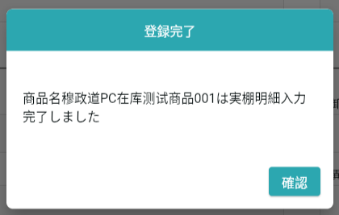
 |  |  |  |  |  | 修正の場合
 |  |  |  |  |  | 「修正」を表示する

 |  |  |  |  | 入力の場合
 |  |  |  |  | 画面refresh

 |  |  |  |  | 修正の場合
 |  |  |  |  | 照会画面に戻る

画面 (SP)
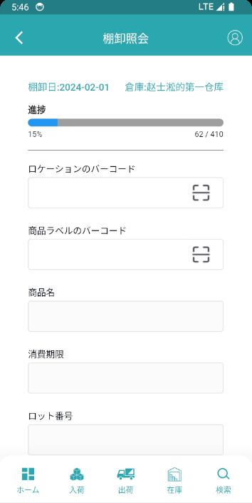
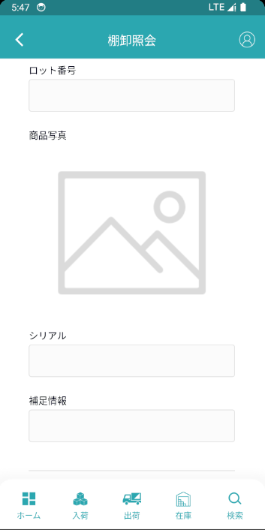
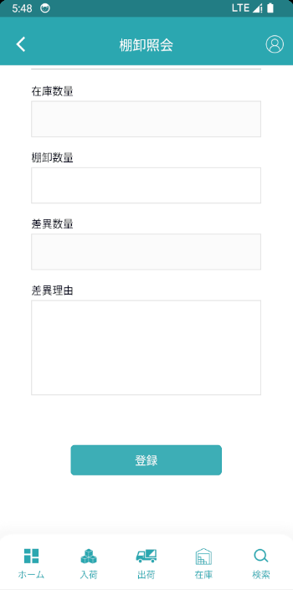
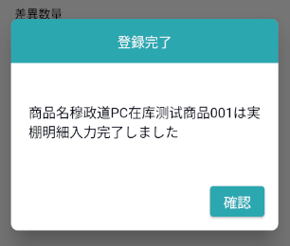
機能設計書 |  | システム名 | プロジェクト名 | 登録日付 | 更新日付
 |  | Biz-X POTTS
画面レイアウト |  | サブシステム名 | 機能名名 | 登録担当者 | 更新担当者
 |  | 棚卸 | 実棚明細入力

 | 画面レイアウト

画面項目定義 (SP)
機能設計書 |  |  | システム名 |  |  |  | プロジェクト名 |  |  |  |  |  | 登録日付 |  |  | 更新日付
 |  |  | Biz-X POTTS
画面項目定義 |  |  | サブシステム名 |  |  |  | 機能名名 |  |  |  |  |  | 登録担当者 |  |  | 更新担当者
 |  |  | 棚卸 |  |  |  | 実棚明細入力

No | 項目名 | ID | 種類 | 属性 | DB 桁数 | 画面 桁数 | IO | タブ | 必須 | 表示 | 配置 | IME | ref | chk | 書式 |  | 概要 | 登録時仕様 |  | 更新時仕様
 |  |  |  |  |  |  |  |  |  |  |  |  |  |  |  |  |  | 取得元 | 仕様 | 取得元 （照会/削除も同様） | 仕様
PC端参照
 | 実棚明細入力情報
 | 棚卸日 |  |  |  |  |  |  |  |  | 〇 |  |  |  |  |  |  | 渡されたパラメータ | dtb_inventory(棚卸) | 棚卸日
 | 倉庫 |  |  |  |  |  |  |  |  | 〇 |  |  |  |  |  |  | 渡されたパラメータ | mtb_warehouse(倉庫マスタ) | 倉庫名称
 | 進捗 |  |  |  |  |  |  |  |  | 〇 |  |  |  |  |  |  | 入力完了／合計数
 | ロケーションのバーコード |  |  |  |  |  |  |  | 〇 |  |  |  |  |  |  |  | 修正の場合非活性 | dtb_inventory_detail(棚卸明細) | ロケーションID
 | 商品ラベルのバーコード |  |  |  |  |  |  |  | 〇 |  |  |  |  |  |  |  | 修正の場合非活性 | dtb_inventory_detail(棚卸明細) | 商品ＩＤ
 | 商品名 |  |  |  |  |  |  |  |  | 〇 |  |  |  |  |  |  |  | mtb_product(商品マスタ) | 商品_名称
 | 商品写真 |  |  |  |  |  |  |  |  | 〇 |  |  |  |  |  |  |  | mtb_product(商品マスタ) | 商品_写真１
 | 消費期限 |  |  |  |  |  |  |  |  | 〇 |  |  |  |  |  |  |  | dtb_inventory_detail(棚卸明細) | 消費期限
 | ロット番号 |  |  |  |  |  |  |  |  | 〇 |  |  |  |  |  |  |  | dtb_inventory_detail(棚卸明細) | ロット番号
 | シリアル |  |  |  |  |  |  |  |  | 〇 |  |  |  |  |  |  |  | dtb_inventory_detail(棚卸明細) | シリアル
 | 補足情報 |  |  |  |  |  |  |  |  | 〇 |  |  |  |  |  |  |  | dtb_inventory_detail(棚卸明細) | 補足情報
 | 在庫数量 |  |  |  |  |  |  |  |  | 〇 |  |  |  |  |  |  |  | dtb_inventory_detail(棚卸明細) | 論理数量
 | 棚卸数量 |  |  |  |  |  |  |  | 〇 |  |  |  |  |  |  |  |  | dtb_inventory_detail(棚卸明細) | 実際の数量
 | 差異数量 |  |  |  |  |  |  |  |  | 〇 |  |  |  |  |  |  | 実際の数量と論理数量の差異値
 | 差異理由 |  |  |  |  |  |  |  | 〇 |  |  |  |  |  |  |  |  | dtb_inventory_detail(棚卸明細) | 差異理由

イベント仕様 (SP)
機能設計書 |  |  | システム名 |  | プロジェクト名 | 登録日付 |  | 更新日付
 |  |  | Biz-X POTTS
イベント仕様 |  |  | サブシステム名 |  | 機能名名 | 登録担当者 |  | 更新担当者
 |  |  | 棚卸 |  | 実棚明細入力

PC端参照
No | 対象 | イベント |  | 処理内容 |  |  | 備考
 |  | 初期化 |  | 棚卸照会の「実棚明細入力」から遷移した場合 タイトル表示：実棚明細入力 「入力済／合計数」検索 入力パラメータ「棚卸ID」に基づいて表dtb_inventory_detail（棚卸明細）を検索する 「完了チェッカ」は「1：ON」の件数と全データの件数 棚卸照会の「修正」から遷移した場合 タイトル表示：実棚明細修正 入力パラメータ「棚卸ID」に基づいて表dtb_inventory_detail（棚卸明細）を検索する 「完了チェッカ」は「1：ON」の件数と全データの件数 入力パラメータ「棚卸明細ID」に基づいて表dtb_inventory_detail（棚卸明細）を検索する 画面表示項目を表示する
 | 入力の場合 | ロケーションのバーコード入力 |  | 「ロックショーのバーコート」と「商品ラベルのバーコート」が共に力を入れた場合 検索表：dtb_inventory_detail（棚卸明細） 条件：「棚卸ID」＝入力パラメータ 「ロケーションID」＝入力されたロケーションのバーコードに対応するID 「商品ID」＝入力された商品ラベルのバーコードに対応するID 検索結果0件、エラーメッセージ「正しいロケーションのバーコードと商品ラベルのバーコードを入力してください」を表示する 検索結果は0件ではなく、検索結果を画面に表示する
 | 入力の場合 | 商品ラベルのバーコード入力 |  | 「ロックショーのバーコート」と「商品ラベルのバーコート」が共に力を入れた場合 検索表：dtb_inventory_detail（棚卸明細） 条件：「棚卸ID」＝入力パラメータ 「ロケーションID」＝入力されたロケーションのバーコードに対応するID 「商品ID」＝入力された商品ラベルのバーコードに対応するID 検索結果0件、エラーメッセージ「正しいロケーションのバーコードと商品ラベルのバーコードを入力してください」を表示する 検索結果は0件ではなく、検索結果を画面に表示する
 |  | 登録/修正 |  | 1check 画面項目の必須入力をチェックする *差異数量がゼロでない場合、差異理由は力を入れなければならない 2更新表dtb_inventory_detail（棚卸明細） フィールド：「実際の数量」＝入力の「棚卸数量」 「差異理由」＝入力の「差異理由」 差異数はゼロではありません、「差異チャック」=「1：ON」 差異数がゼロ、「差異チェック」=「2：OFF」 「完了チェック」＝「1：ON」 3登録/修正完了ダイアログ 確認：登録した場合、画面を再表示する 修正した場合は、照会画面に戻る

